ポスター様式
性的マイノリティへの対応欄について
性的マイノリティに対する取組状況について以下の３つから選択してください。
・設備・制度などの整備あり
・整備はない（あるいは十分ではない）が相談に応じる
・今は対応が難しく今後の検討課題
性的マイノリティについての参考サイトはこちら
日本労働組合連合会 https://www.jtuc-rengo.or.jp/activity/gender/lgbtsogi/
日本経済団体連合会 https://www.keidanren.or.jp/policy/2017/039.html
企業・団体名
一言企業紹介
開催日時 | （大学で入力） |  |  | 会場 | （大学で入力）
業種 |  |  |  | 募集職種
対象 |  |  |  | 対象学年
採用情報補足 | 留学生 | 院生 | 障がい者 |  | 性的マイノリティへの対応 | 設備・制度などの整備あり
勤務地 |  |  |  | 休日
基本給 ※手当含まない | 学部卒 | 院卒 | 諸手当
選考フロー
事前申込先 |  |  |  |  | 申込〆切 | 2019-04-01
当日準備物
企業自由記述欄について
企業の紹介文章や、写真などを入力ください。
直接テキストを入力するほか、挿入からテキストボックスを選んで記入ください。
なお、メールアドレス入力ミス防止のため、
申込先メールのＱＲコードを掲載いただけますと幸いです。
参考サイト：メールアドレスをＱＲコードにする
https://www.cman.jp/QRcode/qr_mail/
なお、写真や図を挿入したい場合の方法は以下の通りです。
①挿入タブ → 「図形」を選んで、挿入したい図形を記入部分に挿入する。
②書式タブ → 「図形の塗りつぶし」を選んで、「図」を選ぶ
挿入したい写真や図を選ぶと、図形のフレーム内に写真などが表示される。
企業自由記述

問い合わせ先

記入例
企業・団体名 | 株式会社 福島大学
一言企業紹介 | ●●を製造。みんなが持っている●●にも。
開催日時 | （大学で入力） |  |  |  | 会場 | （大学で入力）
業種 | メーカー・化学 |  |  |  | 募集職種 | 営業職、技術職
対象 | （営業職）文理不問、（技術職）理系のみ |  |  |  | 対象学年 | 2021年卒
採用情報補足 | 留学生 | ○ | 院生 | － | 障がい者 | ○ | 性的マイノリティへの対応 | 今は対応が難しく今後の検討課題
勤務地 | （営業職）全国、（技術職）福島市 |  |  |  | 休日 | 週休二日、夏季休暇、年末年始ほか
基本給 ※手当含まない | 学部卒 | 195,600 | 院卒 | 205,600 | 諸手当 | 交通手当、都市手当など
選考フロー | 履歴書提出 ⇒ 筆記試験 ⇒ 1次面接 ⇒ 二次面接 ⇒ 役員面接
事前申込先 | ○○@○○-u.ac.jpまでメールで連絡 |  |  |  |  | 申込〆切 | 2019-04-01
当日準備物 | 履歴書、筆記用具
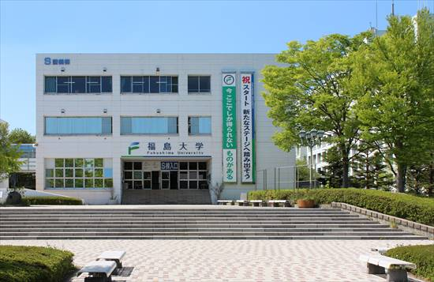 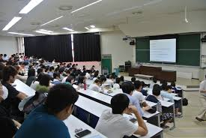

広大な敷地には緑がたくさん！ 一緒に働いてみませんか？
株式会社福島大学は、●●で創業70周年を迎えます。新規事業として●●にも着手！
●●の分野での新規事業も行っています。
営業は、飛込ではなく法人のルート営業が主です。
技術職は、設計開発から製造まで学部卒でも多くの先輩が活躍しています。
福利厚生も充実しています！
企業説明のQRコードはこちら⇒
申込は、QRコード（またはマイナビなど）から ⇒

企業QRコードなど
申込アドレスQRコードなど

問い合わせ先 | 人事部 ●● ０２１－１１１－２２２２

